dati
La zona B4:G5 contiene i dati riferiti alla presenza (assenza) di 6 domande a risposta dicotomica riferite a due unità statistiche

Calcolare la tabella delle copresenze (coassenze) come segue
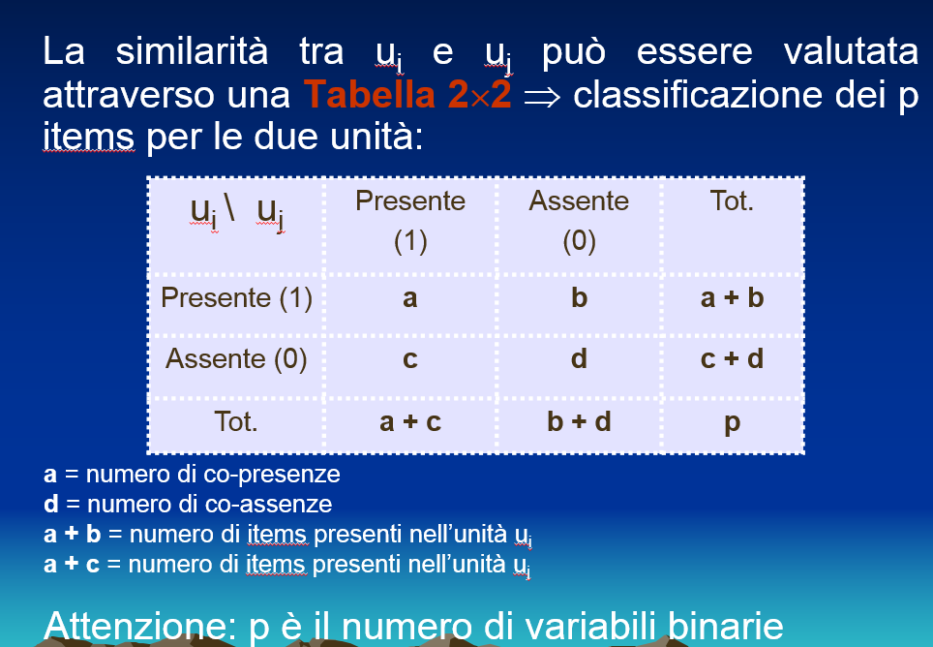

Calcolare gli indici di similarità di Jaccard, Russul Rao e Sokal Michener

